Muestra de datos
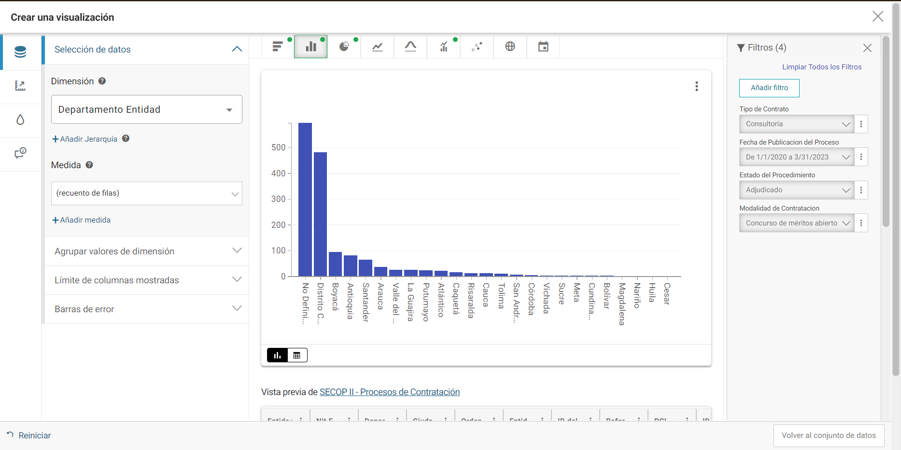
Vista Tabla Resumen Interventoria |  | Vista Tabla Resumen Consultoria
Departamento Entidad | Suma de filas (Proceso/Procesos) | Departamento Entidad | Suma de filas (Proceso/Procesos)
Distrito Capital de Bogotá | 890 | No Definido | 596
No Definido | 749 | Distrito Capital de Bogotá | 483
Boyacá | 202 | Boyacá | 96
Santander | 101 | Antioquia | 83
Antioquia | 90 | Santander | 65
Arauca | 38 | Arauca | 38
Valle del Cauca | 34 | Valle del Cauca | 26
Atlántico | 31 | La Guajira | 26
Cauca | 31 | Putumayo | 24
Caquetá | 19 | Atlántico | 22
Cesar | 18 | Caquetá | 16
Córdoba | 14 | Risaralda | 14
Nariño | 10 | Cauca | 14
La Guajira | 8 | Tolima | 12
Tolima | 7 | San Andrés, Providencia y Santa Catalina | 7
Putumayo | 6 | Córdoba | 6
Magdalena | 6 | Vichada | 4
Bolívar | 6 | Sucre | 4
Risaralda | 4 | Meta | 4
Norte de Santander | 4 | Cundinamarca | 4
Sucre | 2 | Bolívar | 4
Cundinamarca | 2 | Magdalena | 2
Quindío | 2 | Nariño | 2
San Andrés, Providencia y Santa Catalina | 2 | Huila | 2
Total | 2276 | Cesar | 2
 |  | Total | 1556

